Sheet1
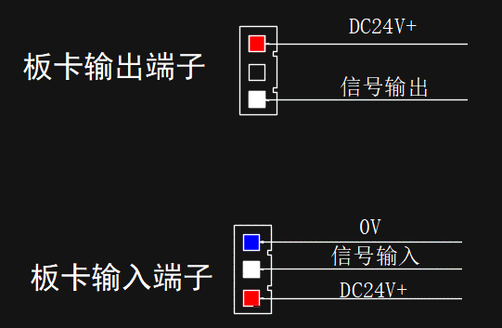
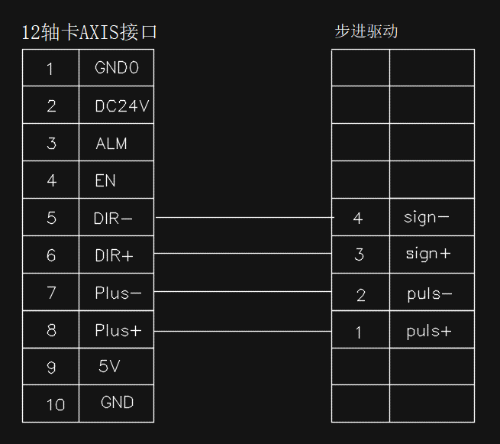
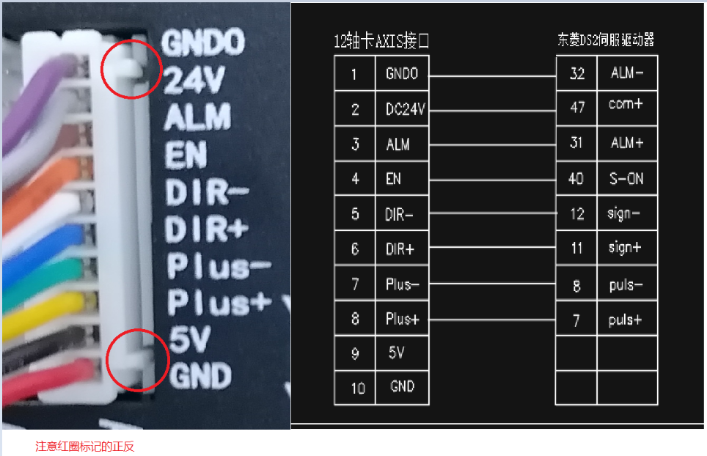
HMC-G12
输入 |  | 输出 |  | 电机
X1 | 位移原点 | Y1 | 集料电机 | 轴1 | 位移
X2 | 取线升降原点 | Y2 | 超声波 | 轴2 | 取线升降
X3 | 拉耳原点 | Y3 | 点焊气缸 | 轴3 | 拉耳
X4 | 取线前左原点 | Y4 | 双夹气缸 | 轴4 | 取线前左
X5 | 取线前右原点 | Y5 | 剪带气缸 | 轴5 | 取线前右
X6 | 取线后左原点 | Y6 | 拉夹气缸 | 轴6 | 取线后左
X7 | 取线后右原点 | Y7 | 压带气缸 | 轴7 | 取线后右
X8 | 焊接轴原点 | Y8 | 左放带电机 | 轴8 | 焊接轴
X9 | 左浮棍放带感应 | Y9 | 右放带电机
X10 | 右浮棍放带感应 | Y10 | 出料电机
X11 |  | Y11 | 打料气缸
X12 |  | Y12 | 蜂鸣器
X13 | 入口来料感应 | Y13 | 联机启动
X14 |  | Y14
X15 | 焊前来料感应 | Y15
X16 | 出料检测 | Y16
X17 | 启动按钮 | Y17
X18 | 停止按钮 | Y18
X19 | 复位按钮 | Y19
X20 | 急停按钮 | Y20
X21 |  | Y21
X22 |  | Y22
X23 |  | Y23
X24 |  | Y24
X25 |  | Y25
X26 |  | Y26

